Estadísticas
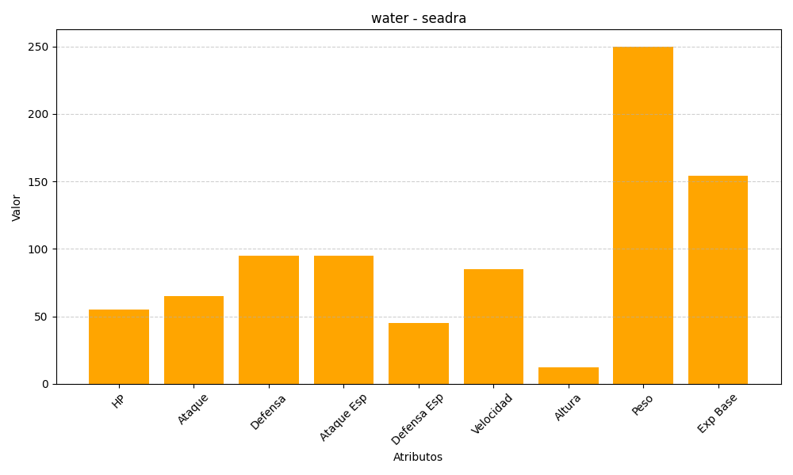
ID | Nombre | Tipo | HP | Ataque | Defensa | Ataque Especial | Defensa Especial | Velocidad | Altura | Peso | Experiencia Base
117 | seadra | water | 55 | 65 | 95 | 95 | 45 | 85 | 12 | 250 | 154

